Planilha1
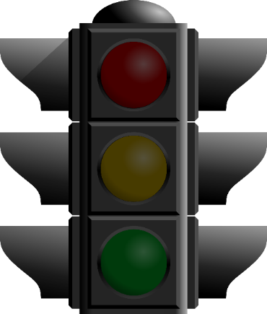
Valor: | 89%

Vermelho
Amarelo
Verde | l

l

Vermelho | 0% a 40%
Amarelo | 40,01% a 69,99%
Verde | 70% a 100%

